Hoja1
IA - GQM (SIN GANCHO COMERCIAL)
 | Flujo Bot
Modelo | Respuesta según modelo | Validación de necesidades | Si elige opción 1 | Validación de necesidades | Si elige opción 1 | Validación de necesidades | Validación de necesidades | Si elige opción 1 | CITA | Conclusión
Picanto | ¡Hola y bienvenido(a) a Grupo Quality Motors! Muchas gracias por mostrar su interés en nuestro Kia Picanto, nuestro compacto urbano, económico y ágil, ideal para la movilidad en la ciudad gracias a su diseño moderno, su excelente maniobrabilidad y su gran relación calidad-precio. ¿En qué puedo ayudarle? | ¿Requiere financiamiento? Opciones rápidas: 1- Requiero financiamiento 2- No, sería compra de contado 3- Tengo la información necesaria | ¡Genial! ¿Me puede indicar al menos dos bancos de preferencia? Opciones rápidas: 1- (NOMBRE DE LOS BANCOS) 2- Tengo la información necesaria | ¡Excelente! ¿tiene algún vehículo para entregar como parte del pago? Opciones rápidas: 1- Si 2- No | Perfecto, ¿me puede indicar la marca, el modelo, el año y el kilometraje de su vehículo? | ¿Tiene una idea del tiempo de compra? 1- Menos de 1 mes 2- Entre 1 y 3 meses 3- De 3 a 6 meses 4- Más de 6 meses | Para poder asesorarle mejor, ¿tiene una idea de su presupuesto (contado o cuota)? 1- Sí 2- No, prefiero que un asesor me contacte para definirlo | Muy bien, ¿me puede indicar cuál es su presupuesto? | ¡Perfecto! Nada como ver de cerca tu futuro KIA para sentir la diferencia. 👉 Dime, ¿qué día desea agendar la visita a la sucursal? Opciones rápidas: 1- Agendar visita (auto agenda) 2- Quiero que me llame un asesor | Muchas gracias por toda esta información tan valiosa. Ahora voy a ponerle en contacto con un asesor que se ajuste mejor a su perfil y a sus necesidades. ¿Tiene alguna otra consulta o pregunta?
Soluto MT | ¡Hola y bienvenido(a) a Grupo Quality Motors! Muchas gracias por mostrar su interés en nuestro Kia Soluto, nuestro sedán compacto confiable y accesible, que ofrece espacio, comodidad y eficiencia, ideal para un uso diario práctico y económico. ¿En qué puedo ayudarle?
Soluto AT
K3 sedán Active | ¡Hola y bienvenido(a) a Grupo Quality Motors! Muchas gracias por mostrar su interés en nuestro Kia K3, nuestro sedán compacto moderno y tecnológico, que combina un diseño audaz, confort y dinamismo para ofrecer una experiencia de manejo elegante y conectada en el día a día. ¿En qué puedo ayudarle?
K3 Cross Active
K3 Cross GT 2025
Sonet Elite | ¡Hola y bienvenido(a) a Grupo Quality Motors! Muchas gracias por mostrar su interés en nuestro Kia Sonet, nuestro SUV urbano compacto de diseño audaz, que ofrece tecnología, versatilidad y agilidad, perfectamente adaptado a una movilidad moderna y dinámica. ¿En qué puedo ayudarle?
Seltos Premier RAC | ¡Hola y bienvenido(a) a Grupo Quality Motors! Muchas gracias por mostrar su interés en nuestro Kia Seltos, nuestro SUV compacto de estilo definido, que combina espacio, confort y tecnologías avanzadas, diseñado para ofrecer versatilidad y seguridad tanto en el día a día como en sus escapadas. ¿En qué puedo ayudarle?
Seltos Elite
GT 2025
Sportage 30 aniversario | ¡Hola y bienvenido(a) a Grupo Quality Motors! Muchas gracias por mostrar su interés en nuestro Kia Sportage, nuestro SUV icónico, con un diseño innovador y tecnologías avanzadas, que ofrece confort, dinamismo y versatilidad para todo tipo de uso. ¿En qué puedo ayudarle?
Sportage 1.6 Turbo
Sorento Elite 2.2 A/T 4X2 CRDI 2025 | ¡Hola y bienvenido(a) a Grupo Quality Motors! Muchas gracias por mostrar su interés en nuestro Kia Sorento, nuestro SUV familiar refinado y espacioso, que combina desempeño, tecnología y modularidad para acompañar tanto las grandes aventuras como el día a día. ¿En qué puedo ayudarle?
Sorento Platinum 2.2 A/T 4X4 CRDI 2025
Carnival Platinum 2025 | ¡Hola y bienvenido(a) a Grupo Quality Motors! Muchas gracias por mostrar su interés en nuestro Kia Carnival, nuestro monovolumen premium pensado para el confort y la flexibilidad, que ofrece un amplio espacio y equipamiento de alta gama para viajar con total tranquilidad. ¿En qué puedo ayudarle?
Tasman Trek | ¡Hola y bienvenido(a) a Grupo Quality Motors! Muchas gracias por mostrar su interés en nuestro Kia Tasman, nuestro pick-up robusto y moderno, diseñado para combinar capacidades todoterreno, tecnología y versatilidad profesional. ¿En qué puedo ayudarle?
Tasman X-line
K2500 DC | ¡Hola y bienvenido(a) a Grupo Quality Motors! Muchas gracias por mostrar su interés en nuestro Kia K2500, nuestro vehículo comercial confiable y resistente, ideal para actividades profesionales gracias a su capacidad de carga y durabilidad. ¿En qué puedo ayudarle?
EV3 | ¡Hola y bienvenido(a) a Grupo Quality Motors! Muchas gracias por mostrar su interés en nuestro Kia EV3, nuestro SUV eléctrico compacto, moderno y eficiente, diseñado para ofrecer autonomía, tecnología avanzada y una experiencia de conducción sostenible ideal para la ciudad. ¿En qué puedo ayudarle?
EV5 | ¡Hola y bienvenido(a) a Grupo Quality Motors! Muchas gracias por mostrar su interés en nuestro Kia EV5, nuestro SUV eléctrico versátil y tecnológico, que combina espacio, conectividad y diseño futurista para una movilidad eléctrica práctica y familiar. ¿En qué puedo ayudarle?
EV6 | ¡Hola y bienvenido(a) a Grupo Quality Motors! Muchas gracias por mostrar su interés en nuestro Kia EV6, nuestro crossover 100% eléctrico de diseño vanguardista, que destaca por su alto desempeño, carga rápida y tecnología innovadora, ofreciendo una experiencia de manejo dinámica y emocionante. ¿En qué puedo ayudarle?
EV9 | ¡Hola y bienvenido(a) a Grupo Quality Motors! Muchas gracias por mostrar su interés en nuestro Kia EV9, nuestro SUV eléctrico familiar, espacioso y sofisticado, que combina lujo, autonomía y tecnología de última generación, ideal para familias que buscan movilidad eléctrica sin límites. ¿En qué puedo ayudarle?

 | Respuesta según modelo | Validación de necesidades | Si elige opción 1 | Validación de necesidades | Si elige opción 1 | Validación de necesidades | Validación de necesidades | Si elige opción 1 | CITA | Conclusión
S06 | ¡Hola y bienvenido(a) a Grupo Quality Motors! Muchas gracias por mostrar su interés en nuestro Soueast S06, nuestro SUV compacto de diseño moderno y juvenil, que combina eficiencia, tecnología y confort, ideal para la movilidad urbana y el uso diario. ¿En qué puedo ayudarle? | ¿Requiere financiamiento? Opciones rápidas: 1- Requiero financiamiento 2- No, sería compra de contado 3- Tengo la información necesaria | ¡Genial! ¿Me puede indicar al menos dos bancos de preferencia? Opciones rápidas: 1- (NOMBRE DE LOS BANCOS) 2- Tengo la información necesaria | ¡Excelente! ¿tiene algún vehículo para entregar como parte del pago? Opciones rápidas: 1- Si 2- No | Perfecto, ¿me puede indicar la marca, el modelo, el año y el kilometraje de su vehículo? | ¿Tiene una idea del tiempo de compra? 1- Menos de 1 mes 2- Entre 1 y 3 meses 3- De 3 a 6 meses 4- Más de 6 meses | Para poder asesorarle mejor, ¿tiene una idea de su presupuesto (contado o cuota)? 1- Sí 2- No, prefiero que un asesor me contacte para definirlo | Muy bien, ¿me puede indicar cuál es su presupuesto? | ¡Perfecto! Nada como ver de cerca tu futuro Soueast para sentir la diferencia. 👉 Dime, ¿qué día desea agendar la visita a la sucursal? Opciones rápidas: 1- Agendar visita (auto agenda) 2- Quiero que me llame un asesor | Muchas gracias por toda esta información tan valiosa. Ahora voy a ponerle en contacto con un asesor que se ajuste mejor a su perfil y a sus necesidades. ¿Tiene alguna otra consulta o pregunta?
S07 | ¡Hola y bienvenido(a) a Grupo Quality Motors! Muchas gracias por mostrar su interés en nuestro Soueast S07, nuestro SUV espacioso y versátil, que ofrece buen equipamiento, comodidad y desempeño equilibrado para la familia y los viajes. ¿En qué puedo ayudarle?
S07
S09 | ¡Hola y bienvenido(a) a Grupo Quality Motors! Muchas gracias por mostrar su interés en nuestro Soueast S09, nuestro SUV familiar, con un diseño robusto y elegante, que brinda amplitud, tecnología y confort para una experiencia de manejo segura y confortable. ¿En qué puedo ayudarle?
S09 4x4 | ¡Hola y bienvenido(a) a Grupo Quality Motors! Muchas gracias por mostrar su interés en nuestro Soueast S09, nuestro S09 4x4 es la versión con tracción integral del S09, diseñada para ofrecer mayor estabilidad y capacidad en diferentes tipos de terreno, combinando potencia, tecnología y versatilidad. ¿En qué puedo ayudarle?

 | Respuesta según modelo | Validación de necesidades | Si elige opción 1 | Validación de necesidades | Si elige opción 1 | Validación de necesidades | Validación de necesidades | Si elige opción 1 | CITA | Conclusión
X50 | ¡Hola y bienvenido(a) a Grupo Quality Motors! Muchas gracias por mostrar su interés en nuestro Jetour X50, nuestro SUV compacto moderno y accesible, ideal para la ciudad, que combina diseño atractivo, tecnología funcional y eficiencia para el día a día. ¿En qué puedo ayudarle? | ¿Requiere financiamiento? Opciones rápidas: 1- Requiero financiamiento 2- No, sería compra de contado 3- Tengo la información necesaria | ¡Genial! ¿Me puede indicar al menos dos bancos de preferencia? Opciones rápidas: 1- (NOMBRE DE LOS BANCOS) 2- Tengo la información necesaria | ¡Excelente! ¿tiene algún vehículo para entregar como parte del pago? Opciones rápidas: 1- Si 2- No | Perfecto, ¿me puede indicar la marca, el modelo, el año y el kilometraje de su vehículo? | ¿Tiene una idea del tiempo de compra? 1- Menos de 1 mes 2- Entre 1 y 3 meses 3- De 3 a 6 meses 4- Más de 6 meses | Para poder asesorarle mejor, ¿tiene una idea de su presupuesto (contado o cuota)? 1- Sí 2- No, prefiero que un asesor me contacte para definirlo | Muy bien, ¿me puede indicar cuál es su presupuesto? | ¡Perfecto! Nada como ver de cerca tu futuro Jetour para sentir la diferencia. 👉 Dime, ¿qué día desea agendar la visita a la sucursal? Opciones rápidas: 1- Agendar visita (auto agenda) 2- Quiero que me llame un asesor | Muchas gracias por toda esta información tan valiosa. Ahora voy a ponerle en contacto con un asesor que se ajuste mejor a su perfil y a sus necesidades. ¿Tiene alguna otra consulta o pregunta?
X70 | ¡Hola y bienvenido(a) a Grupo Quality Motors! Muchas gracias por mostrar su interés en nuestro Jetour X70, nuestro SUV familiar espacioso y versátil, que ofrece confort, buen equipamiento y una excelente relación valor-precio para quienes buscan amplitud y practicidad. ¿En qué puedo ayudarle?
Dashing | ¡Hola y bienvenido(a) a Grupo Quality Motors! Muchas gracias por mostrar su interés en nuestro Jetour Dashing, nuestro SUV de diseño vanguardista y deportivo, que destaca por su tecnología avanzada, conectividad y una experiencia de manejo dinámica. ¿En qué puedo ayudarle?
T1 | ¡Hola y bienvenido(a) a Grupo Quality Motors! Muchas gracias por mostrar su interés en nuestro Jetour T1, nuestro SUV de estilo aventurero, que combina robustez, tecnología y versatilidad para quienes buscan desempeño tanto en ciudad como fuera de ella. ¿En qué puedo ayudarle?
T1 4x4 | ¡Hola y bienvenido(a) a Grupo Quality Motors! Muchas gracias por mostrar su interés en nuestro Jetour T1, nuestro T1 4x4 incorpora tracción integral para ofrecer mayor capacidad en terrenos exigentes, manteniendo confort y equipamiento tecnológico.do potencia, tecnología y versatilidad. ¿En qué puedo ayudarle?
T2 | ¡Hola y bienvenido(a) a Grupo Quality Motors! Muchas gracias por mostrar su interés en nuestro Jetour T2, nuestro SUV todoterreno con diseño fuerte y moderno, preparado para la aventura gracias a su desempeño, tecnología y enfoque off-road. ¿En qué puedo ayudarle?
G700 | ¡Hola y bienvenido(a) a Grupo Quality Motors! Muchas gracias por mostrar su interés en nuestro Jetour G700, nuestro SUV de gran tamaño y enfoque premium, que combina lujo, espacio y tecnología avanzada para una experiencia de conducción cómoda y sofisticada. ¿En qué puedo ayudarle?

 | Respuesta según modelo | Validación de necesidades | Si elige opción 1 | Validación de necesidades | Si elige opción 1 | Validación de necesidades | Validación de necesidades | Si elige opción 1 | CITA | Conclusión
Lynk & Co 01 | ¡Hola y bienvenido(a) a Grupo Quality Motors! Muchas gracias por mostrar su interés en nuestro Lynk & Co 01, nuestro SUV de enfoque premium, que combina diseño escandinavo, tecnología avanzada y motorizaciones eficientes. ¿En qué puedo ayudarle? | ¿Requiere financiamiento? Opciones rápidas: 1- Requiero financiamiento 2- No, sería compra de contado 3- Tengo la información necesaria | ¡Genial! ¿Me puede indicar al menos dos bancos de preferencia? Opciones rápidas: 1- (NOMBRE DE LOS BANCOS) 2- Tengo la información necesaria | ¡Excelente! ¿tiene algún vehículo para entregar como parte del pago? Opciones rápidas: 1- Si 2- No | Perfecto, ¿me puede indicar la marca, el modelo, el año y el kilometraje de su vehículo? | ¿Tiene una idea del tiempo de compra? 1- Menos de 1 mes 2- Entre 1 y 3 meses 3- De 3 a 6 meses 4- Más de 6 meses | Para poder asesorarle mejor, ¿tiene una idea de su presupuesto (contado o cuota)? 1- Sí 2- No, prefiero que un asesor me contacte para definirlo | Muy bien, ¿me puede indicar cuál es su presupuesto? | ¡Perfecto! Nada como ver de cerca tu futuro Lynk & Co para sentir la diferencia. 👉 Dime, ¿qué día desea agendar la visita a la sucursal? Opciones rápidas: 1- Agendar visita (auto agenda) 2- Quiero que me llame un asesor | Muchas gracias por toda esta información tan valiosa. Ahora voy a ponerle en contacto con un asesor que se ajuste mejor a su perfil y a sus necesidades. ¿Tiene alguna otra consulta o pregunta?
Lynk & Co 02 | ¡Hola y bienvenido(a) a Grupo Quality Motors! Muchas gracias por mostrar su interés en nuestro Lynk & Co 02, nuestro crossover de estilo deportivo y urbano, que destaca por su diseño moderno, conectividad y experiencia de manejo dinámica, 100% electrico ¿En qué puedo ayudarle?
Lynk & Co 03 | ¡Hola y bienvenido(a) a Grupo Quality Motors! Muchas gracias por mostrar su interés en nuestro Lynk & Co 03, nuestro sedán compacto con carácter deportivo, que ofrece tecnología innovadora, seguridad avanzada y un desempeño ágil. ¿En qué puedo ayudarle?
Lynk & Co 03+ | ¡Hola y bienvenido(a) a Grupo Quality Motors! Muchas gracias por mostrar su interés en nuestro Lynk & Co 03+, nuestro versión de alto desempeño del 03, con un enfoque más deportivo, mayor potencia y ajustes dinámicos orientados a una conducción más emocionante. ¿En qué puedo ayudarle?
Lynk & Co 05 | ¡Hola y bienvenido(a) a Grupo Quality Motors! Muchas gracias por mostrar su interés en nuestro Lynk & Co 05, nuestro SUV coupé de diseño audaz y sofisticado, que combina lujo, tecnología y un estilo distintivo. ¿En qué puedo ayudarle?
Lynk & Co 06 | ¡Hola y bienvenido(a) a Grupo Quality Motors! Muchas gracias por mostrar su interés en nuestro Lynk & Co 06, nuestro SUV compacto moderno y versátil, ideal para la ciudad, con un enfoque en conectividad, seguridad y eficiencia. ¿En qué puedo ayudarle?
Lynk & Co 08 | ¡Hola y bienvenido(a) a Grupo Quality Motors! Muchas gracias por mostrar su interés en nuestro Lynk & Co 08, nuestro SUV electrificado de nueva generación, que destaca por su tecnología avanzada, autonomía optimizada y diseño futurista (PHEV). ¿En qué puedo ayudarle?
Lynk & Co 09 | ¡Hola y bienvenido(a) a Grupo Quality Motors! Muchas gracias por mostrar su interés en nuestro Lynk & Co 09, nuestro SUV grande y familiar, que ofrece amplio espacio, confort premium y tecnologías de asistencia avanzadas para una experiencia de manejo segura y sofisticada. ¿En qué puedo ayudarle?

 | Respuesta según modelo | Validación de necesidades | Si elige opción 1 | Validación de necesidades | Si elige opción 1 | Validación de necesidades | Validación de necesidades | Si elige opción 1 | CITA | Conclusión
CX30 Select | ¡Hola y bienvenido(a) a Grupo Quality Motors! Muchas gracias por mostrar su interés en nuestro Mazda CX-30, nuestro SUV compacto con estilo refinado, que ofrece confort, seguridad y una experiencia de manejo ágil y eficiente. ¿En qué puedo ayudarle? | 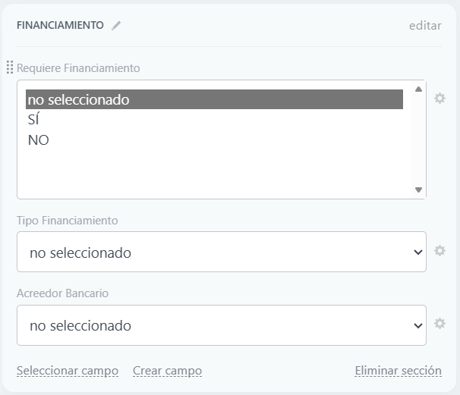 ¿Requiere financiamiento? Opciones rápidas: 1- Requiero financiamiento 2- No, sería compra de contado 3- Tengo la información necesaria | 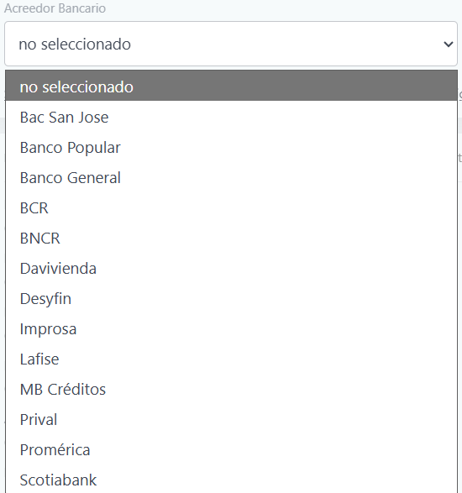 ¡Genial! ¿Me puede indicar al menos dos bancos de preferencia? Opciones rápidas: 1- (NOMBRE DE LOS BANCOS) 2- Tengo la información necesaria | 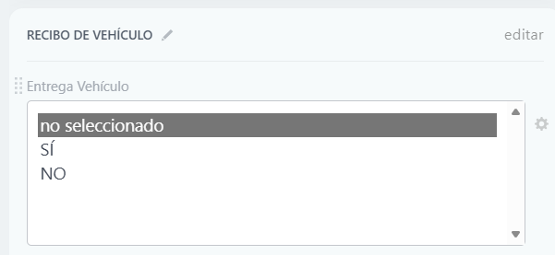 ¡Excelente! ¿tiene algún vehículo para entregar como parte del pago? Opciones rápidas: 1- Si 2- No | 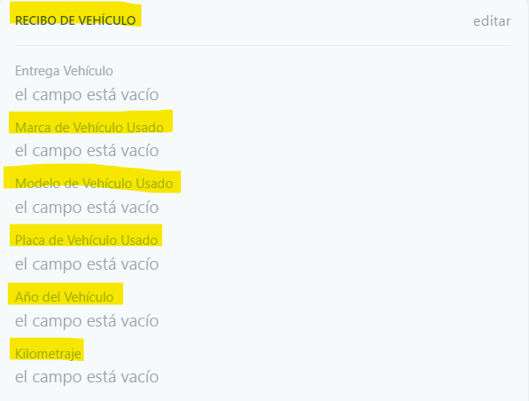 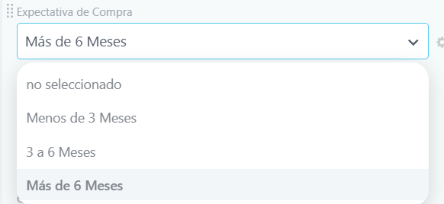 Perfecto, ¿me puede indicar la marca, el modelo, el año y el kilometraje de su vehículo? | ¿Tiene una idea del tiempo de compra? 1- Menos de 1 mes 2- Entre 1 y 3 meses 3- De 3 a 6 meses 4- Más de 6 meses | Para poder asesorarle mejor, ¿tiene una idea de su presupuesto (contado o cuota)? 1- Sí 2- No, prefiero que un asesor me contacte para definirlo | Muy bien, ¿me puede indicar cuál es su presupuesto? | ¡Perfecto! Nada como ver de cerca tu futuro Mazda para sentir la diferencia. 👉 Dime, ¿qué día desea agendar la visita a la sucursal? Opciones rápidas: 1- Agendar visita (auto agenda) 2- Quiero que me llame un asesor | Muchas gracias por toda esta información tan valiosa. Ahora voy a ponerle en contacto con un asesor que se ajuste mejor a su perfil y a sus necesidades. ¿Tiene alguna otra consulta o pregunta?
CX30 Touring
CX30 Grand Touring
CX30 Jinba-Ittai
CX-5 Select | ¡Hola y bienvenido(a) a Grupo Quality Motors! Muchas gracias por mostrar su interés en nuestro Mazda CX-5, nuestro SUV versátil y elegante, que equilibra perfectamente espacio, tecnología y desempeño para el uso diario y viajes en familia. ¿En qué puedo ayudarle?
CX-5 Touring
CX-5 Jinba Ittai
CX-5 Signature 4x4
CX-60 2.5L | ¡Hola y bienvenido(a) a Grupo Quality Motors! Muchas gracias por mostrar su interés en nuestro Mazda CX-60, nuestro SUV de enfoque premium, que destaca por su potencia, diseño sofisticado y tecnologías avanzadas orientadas al confort y la eficiencia. ¿En qué puedo ayudarle?
MAZDA CX-60 TAKUMI 3.3L
CX-90 Signature | ¡Hola y bienvenido(a) a Grupo Quality Motors! Muchas gracias por mostrar su interés en nuestro Mazda CX-90, nuestro SUV grande y familiar, que combina lujo, amplitud y alto desempeño, ideal para quienes buscan espacio sin renunciar al dinamismo. ¿En qué puedo ayudarle?
BT-50 3.0L | ¡Hola y bienvenido(a) a Grupo Quality Motors! Muchas gracias por mostrar su interés en nuestro Mazda BT-50, nuestro pick-up robusto y confiable, diseñado para el trabajo exigente y la aventura, con gran capacidad de carga y tecnología funcional. ¿En qué puedo ayudarle?
MX-5 | ¡Hola y bienvenido(a) a Grupo Quality Motors! Muchas gracias por mostrar su interés en nuestro Mazda MX-5, nuestro roadster deportivo icónico, ligero y ágil, que ofrece una experiencia de manejo emocionante y pura conexión con la carretera. ¿En qué puedo ayudarle?

